상품제안서
송월타올 선물이 왔어요 1매 | 상품코드: S45323

 |  |  |  |  |  |  | 02-713-8555 | www.synergygift.co.kr
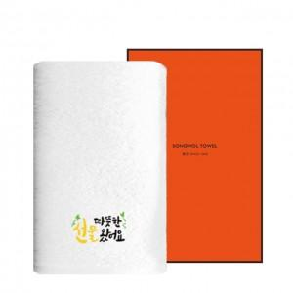

【상세/제작정보】 | <p>&nbsp;</p><div id="to_content" style="font-family: dotum;"><a href="https://synergygift.co.kr/adm/ext/product_form.php?gdstate=&amp;ctcode=&amp;spno=&amp;qmcode=&amp;bridx=&amp;sst=&amp;sod=&amp;sfl=&amp;stx=&amp;page=&amp;w=u&amp;gd_no=45324#container" style="color: rgb(0, 0, 0); text-decoration-line: none; z-index: 100000; position: absolute; top: 0px; left: 0px; font-size: 0px; line-height: 0; overflow: hidden;"></a></div><span style="font-size: 18.6667px;">※ 자수인쇄는 난이도, 크기, 글자수 등에 의해 비용 변동 될 수 있습니다.(별도문의)​</span><p>&nbsp;</p>

【인쇄/포장옵션】 | 실크, 자수 / 포장지포장

【공급단가】 | 수량 | 100~ | 300~ | 500~ | 1,000~ | 3,000~
*VAT별도 | 단가 | 3,870원 | 3,660원 | 3,480원 | 3,390원 | 3,330원

【상품 URL】 | https://www.synergygift.co.kr:443/src/goods_detail.php?gdno=45323

